Mode d'emploi
MODE D'EMPLOI

 | 1- Copier la feuille de calcul vierge ("G1+") sur des feuilles complémentaires (1 feuille par site d'observation) 2- Préciser le nom et l'adresse du chantier en observation 3- Numéroter les jauges 4- Préciser la date de l'observation (14/07/21 pour 14 juillet 2021) et la température (29 pour 29°C) pour calculer la dilatation en fonction des écarts de température par rapport à la T°C de la 1ère mesure. NB : Si vous n'avez pas relevé la température, laissez la valeur vide ; le coefficient de dilatation ne sera pas pris en compte. Si vous n'avez pas relevé la température pour un relevé, indiquez la même température que celle du premier relevé pour ne pas tenir compte du coefficient de dilatation. 5- Inscrire la lecture faite sur le vernier de chaque jauge en mm (Exemple : 30,10) 6- L'évolution de l'écartement ajustés de la températeure, ainsi que les points de la courbe s'inscrivent automatiquement Lors des l'observations suivantes réaliser les tâches 4 et 5.

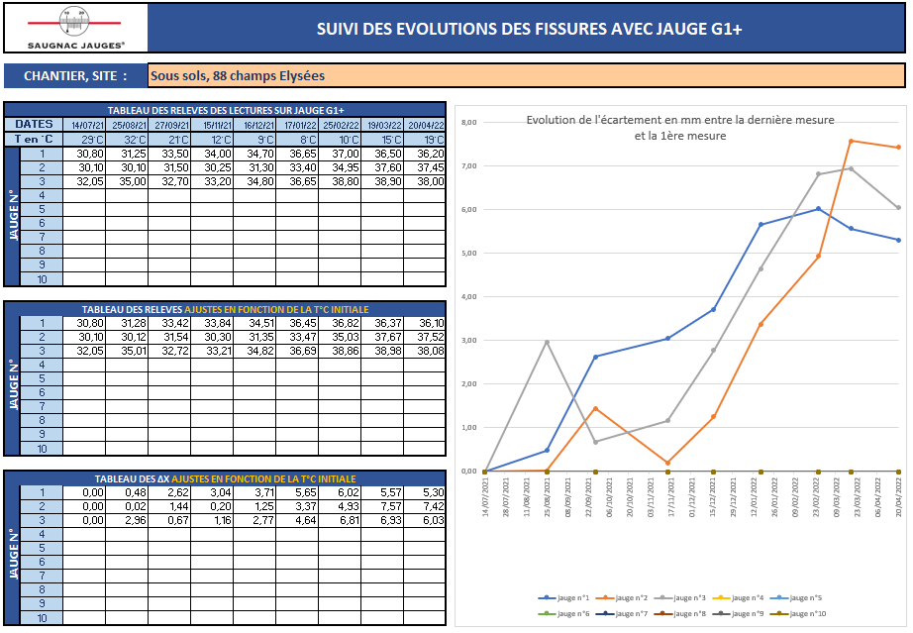
2

4

3

5

6

G1+
 |  | SUIVI DES EVOLUTIONS DES FISSURES AVEC JAUGE G1+

CHANTIER, SITE :

Evolution de l'écartement en mm entre la dernière mesure et la première mesure
 | jauge n°1 | jauge n°2 | jauge n°3 | jauge n°4 | jauge n°5 | jauge n°6 | jauge n°7 | jauge n°8 | jauge n°9 | jauge n°10
 | 0.00 | 0.00 | 0.00 | 0.00 | 0.00 | 0.00 | 0.00 | 0.00 | 0.00 | 0.00
 | 0.00 | 0.00 | 0.00 | 0.00 | 0.00 | 0.00 | 0.00 | 0.00 | 0.00 | 0.00
 | 0.00 | 0.00 | 0.00 | 0.00 | 0.00 | 0.00 | 0.00 | 0.00 | 0.00 | 0.00
 | 0.00 | 0.00 | 0.00 | 0.00 | 0.00 | 0.00 | 0.00 | 0.00 | 0.00 | 0.00
 | 0.00 | 0.00 | 0.00 | 0.00 | 0.00 | 0.00 | 0.00 | 0.00 | 0.00 | 0.00
 | 0.00 | 0.00 | 0.00 | 0.00 | 0.00 | 0.00 | 0.00 | 0.00 | 0.00 | 0.00
 | 0.00 | 0.00 | 0.00 | 0.00 | 0.00 | 0.00 | 0.00 | 0.00 | 0.00 | 0.00
 | 0.00 | 0.00 | 0.00 | 0.00 | 0.00 | 0.00 | 0.00 | 0.00 | 0.00 | 0.00
 | 0.00 | 0.00 | 0.00 | 0.00 | 0.00 | 0.00 | 0.00 | 0.00 | 0.00 | 0.00
TABLEAU DES RELEVES DES LECTURES SUR JAUGE G1+
DATES
T en °C
JAUGE N° | 1
 | 2
 | 3
 | 4
 | 5
 | 6
 | 7
 | 8
 | 9
 | 10

TABLEAU DES RELEVES AJUSTES EN FONCTION DE LA T°C INITIALE
JAUGE N° | 1
 | 2
 | 3
 | 4
 | 5
 | 6
 | 7
 | 8
 | 9
 | 10

TABLEAU DES ∆X AJUSTES EN FONCTION DE LA T°C INITIALE
JAUGE N° | 1
 | 2
 | 3
 | 4
 | 5
 | 6
 | 7
 | 8
 | 9
 | 10

G1+ (Exemple)
 |  |  |  | SUIVI DES EVOLUTIONS DES FISSURES AVEC JAUGE G1+

CHANTIER, SITE : |  |  |  | Sous sols, 88 champs Elysées

Evolution de l'écartement en mm entre la dernière mesure et la première mesure
 | jauge n°1 | jauge n°2 | jauge n°3 | jauge n°4 | jauge n°5 | jauge n°6 | jauge n°7 | jauge n°8 | jauge n°9 | jauge n°10
2021-07-14 | 0.00 | 0.00 | 0.00 | 0.00 | 0.00 | 0.00 | 0.00 | 0.00 | 0.00 | 0.00
2021-08-25 | 0.48 | 0.03 | 2.98 | 0.00 | 0.00 | 0.00 | 0.00 | 0.00 | 0.00 | 0.00
2021-09-27 | 2.62 | 1.33 | 0.58 | 0.00 | 0.00 | 0.00 | 0.00 | 0.00 | 0.00 | 0.00
2021-11-15 | 3.04 | -0.01 | 0.99 | 0.00 | 0.00 | 0.00 | 0.00 | 0.00 | 0.00 | 0.00
2021-12-16 | 3.71 | 1.02 | 2.56 | 0.00 | 0.00 | 0.00 | 0.00 | 0.00 | 0.00 | 0.00
2022-01-17 | 5.65 | 3.10 | 4.40 | 0.00 | 0.00 | 0.00 | 0.00 | 0.00 | 0.00 | 0.00
2022-02-25 | 6.02 | 4.67 | 6.56 | 0.00 | 0.00 | 0.00 | 0.00 | 0.00 | 0.00 | 0.00
2022-03-19 | 5.57 | 7.36 | 6.71 | 0.00 | 0.00 | 0.00 | 0.00 | 0.00 | 0.00 | 0.00
2022-04-20 | 5.30 | 7.25 | 5.85 | 0.00 | 0.00 | 0.00 | 0.00 | 0.00 | 0.00 | 0.00
TABLEAU DES RELEVES DES LECTURES SUR JAUGE G1+
DATES |  | 2021-07-14 | 2021-08-25 | 2021-09-27 | 2021-11-15 | 2021-12-16 | 2022-01-17 | 2022-02-25 | 2022-03-19 | 2022-04-20
T en °C |  | 29°C | 32°C | 21°C | 12°C | 9°C | 8°C | 10°C | 15°C | 19°C
JAUGE N° | 1 | 30.80 | 31.25 | 33.50 | 34.00 | 34.70 | 36.65 | 37.00 | 36.50 | 36.20
 | 2 | 30.10 | 30.10 | 31.50 | 30.25 | 31.30 | 33.40 | 34.95 | 37.60 | 37.45
 | 3 | 32.05 | 35.00 | 32.70 | 33.20 | 34.80 | 36.65 | 38.80 | 38.90 | 38.00
 | 4
 | 5
 | 6
 | 7
 | 8
 | 9
 | 10

TABLEAU DES RELEVES AJUSTES EN FONCTION DE LA T°C INITIALE
JAUGE N° | 1 | 30.80 | 31.28 | 33.42 | 33.84 | 34.51 | 36.45 | 36.82 | 36.37 | 36.10
 | 2 | 30.10 | 30.13 | 31.43 | 30.09 | 31.12 | 33.20 | 34.77 | 37.46 | 37.35
 | 3 | 32.05 | 35.03 | 32.63 | 33.04 | 34.61 | 36.45 | 38.61 | 38.76 | 37.90
 | 4
 | 5
 | 6
 | 7
 | 8
 | 9
 | 10

TABLEAU DES ∆X AJUSTES EN FONCTION DE LA T°C INITIALE
JAUGE N° | 1 | 0.00 | 0.48 | 2.62 | 3.04 | 3.71 | 5.65 | 6.02 | 5.57 | 5.30
 | 2 | 0.00 | 0.03 | 1.33 | -0.01 | 1.02 | 3.10 | 4.67 | 7.36 | 7.25
 | 3 | 0.00 | 2.98 | 0.58 | 0.99 | 2.56 | 4.40 | 6.56 | 6.71 | 5.85
 | 4
 | 5
 | 6
 | 7
 | 8
 | 9
 | 10

